对账
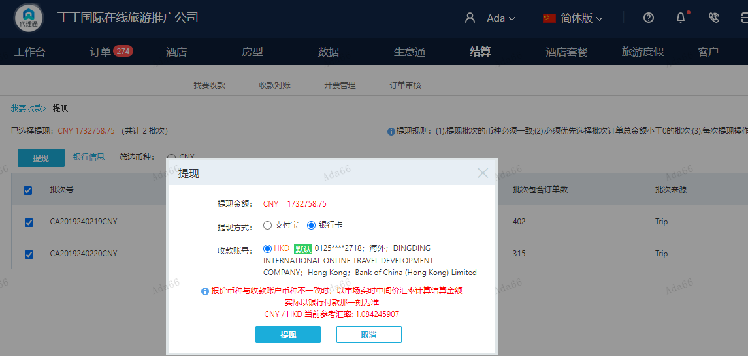
订单号 | 入住日期 | 离店日期 | 应收 |  |  |  | ，
999229889761969 | 2024-02-16 | 2024-02-18 | 7039 | 9838.00 | 4630327 | -2799 | ，4630327 | 直采 | 4630327 出账改1422.50SGD，入账不变，另建工单收款2800RMB（补款单999229922227501No）
999229900411226 | 2024-02-17 | 2024-02-18 | 1246 | 1456.00 | 4634322 | -210 | ，4634322 | 直连 | 1月24日 Sue 4634322 出账改882.6MYR，入账不变，另建工单收款210RMB，补款单999229910803471 直采 马来西亚
999229910803471 | 2024-02-17 | 2024-02-18 | 210 | #N/A | 4634322 | #N/A | ，4634322 | 直连 | 1月24日 Sue 4634322 出账改882.6MYR，入账不变，另建工单收款210RMB，补款单999229910803471 直采 马来西亚
999229922227501 | 2024-02-16 | 2024-02-18 | 2800 | #N/A | 4630327 | #N/A | ，4630327 | 直采 | 4630327 出账改1422.50SGD，入账不变，另建工单收款2800RMB（补款单999229922227501No）
999230291219744 | 2024-02-16 | 2024-02-18 | 303 | 606.00 | 4716443 | -303 | ，4716443 | 直采 | 本期扣款303元
999229545185402 | 2024-02-07 | 2024-02-08 | -569 | #N/A | 4564400 | #N/A | ，4564400 | 直采 | 4564400+999229545185402此单多收569元退回
29300982983 | 2024-02-07 | 2024-02-09 | -103.25 | #N/A | 4377346 | #N/A | ，4377346 | 直采 | 4377346+29300982983此单多收103.25元退回
999229466966728 | 2024-02-17 | 2024-02-19 | 1292 | 200 | 4544563 | 1092 | ，4544563 | 直连 | 4544563+999229466966728此单多收1092元待退回
...
 |  |  | 1732758.75

A240221144709481 |  | 1644723 | 1783284.18
A240221144840481 |  | 87616 | 94997.28
A24022114500729 |  | -672.25 | -728.88
A24022114503729 |  | 1092 | 1184
CNY / HKD 当前参考汇率: 1.084245907 |  | 1732758.75 | 1878736.58
总计：1732758.75 CNY/ 1878736.58 HKD

